vip style
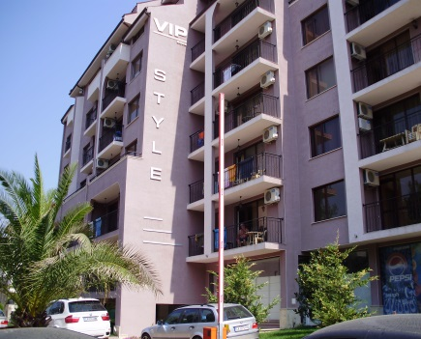
"ВИП 2005 " ООД |  | VIP STYLE
www.vip2005.net
info@vip2005.net
 |  | BULGARIA - SUNNY BEACH
+359 878 28 4567
+359 878 28 4578
+359 878 71 71 87
+359 878 29 4567 |  | приложение с цени на свободни апартаменти

ЕТАЖ | Ап.№ по кадастр. скица | ВИД | ПЛОЩ КВ.М | ОБЩИ ЧАСТИ | ОБЩА ПЛОЩ | ЦЕНА КВ.М | ЦЕНА | ЗАБЕЛЕЖКА
2 | 27 | 2 спални | 69.41 | 10.11 | 79.52 | 755 | 60,000
3 | 31 | 1 спалня | 69.28 | 10.09 | 79.37 | 630 | 50,000
4 | 43 | 1 спалня | 55.35 | 8.06 | 63.41 | 780 | 49,500
5 | 57 | 2 спални | 63.65 | 9.27 | 72.92 | 755 | 55,000
6 | 66 | 1 спалня | 60.84 | 8.86 | 69.70 | 800 | 56,000
 | 67 | 2 спални | 63.65 | 9.27 | 72.92 | 754 | 55,000

